关系图
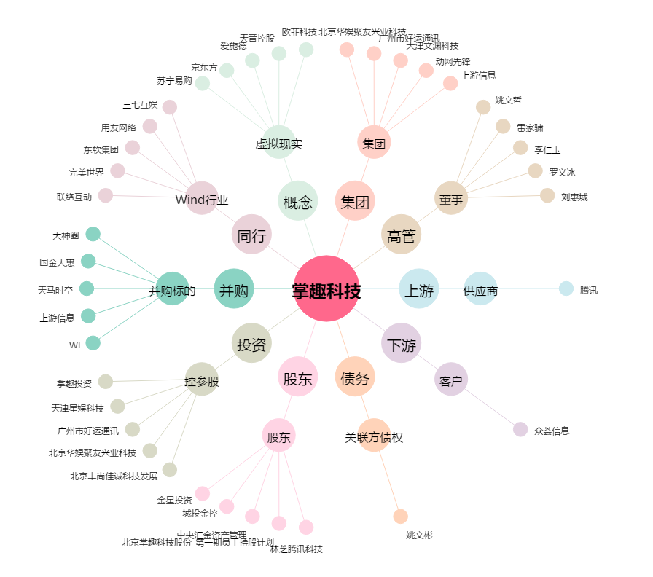
掌趣科技[300315.SZ] - 关系概览图

